Regras
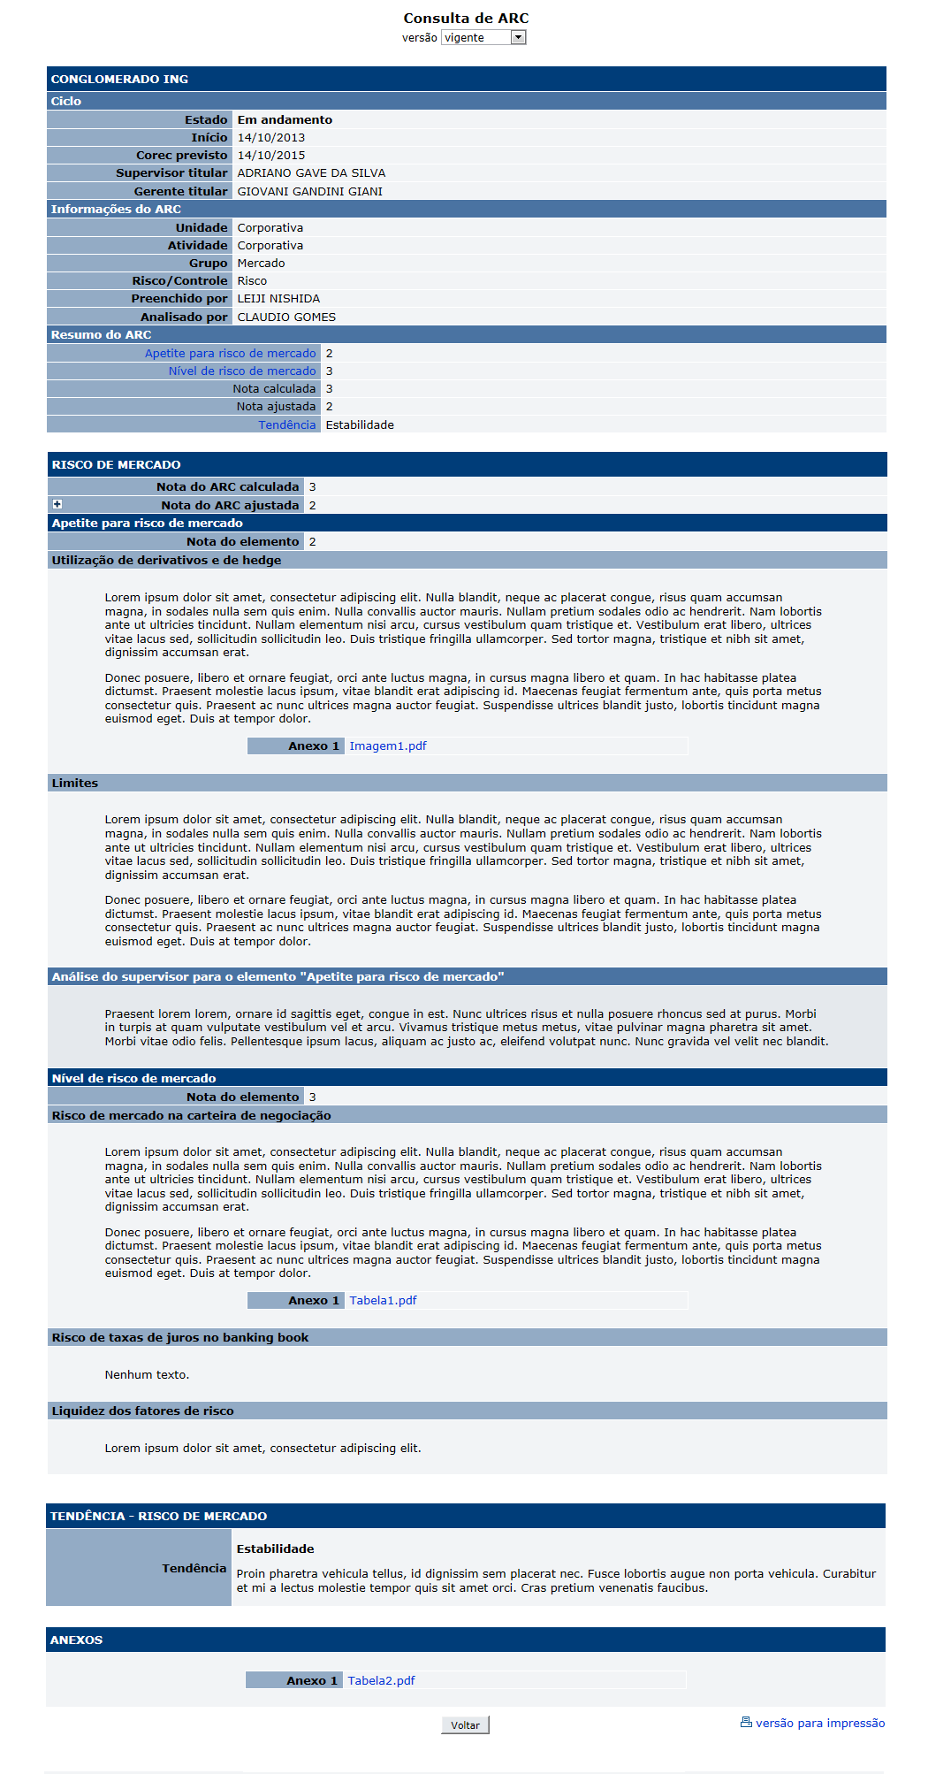
[APSFW0402] - Consulta de ARCs

Tela com título: | Perfil de risco
Trilha: | Início - Painel de consulta - Perfil de risco - Consulta de ARCs
Código de tela: | [APSFW0402]
Perfil de acesso: | Usuário com perfil
 |  | Consulta tudo
 |  | Consulta somente não bloqueados
 |  | Consulta somente resumo de perfil não bloqueado
Seções: | Dados do ciclo
 | Informações do ARC
 | Resumo do ARC
 | ARC
 | Elementos do ARC
 | Itens a avaliar do elemento do ARC

 | Tendência do ARC
 | Anexos do ARC

Protótipo: | Ao lado.

 |  | Comandos da Tela Consulta de ARCs
 |  | Nome | Objetivo | Observações
 |  | Filtro de versão | Data da versão do perfil de risco. | Combobox com as versão do perfil de risco do ciclo em andamento. Ao selecionar uma data, o usuário está selecionando a última versão do perfil de risco daquela data.
 |  | Versão para impressão | Exibir a versão para impressão do ARC em PDF A4. | Os detalhes de impressão estão disponíveis nos arquivos abaixo. Os dados exibidos no relatório correspondem aos dados da versão selecioanda no filtro de versão.
 |  | utilizar deste arquivo as informações de espaçamento
 |  | http://svn.bc/svn/fis/sisaps/trunk/Modelos_e_Implementacao/Implementacao_SRC_Dinamico/negocio/src/test/java/crt2/dominio/painelconsulta/requirement/VERSAO_01_Imprimir_ARC_layout impressão arcs .pdf
 |  | utilizar deste arquivo o título para o departamento (deve ser um parâmetro) e as informações que devem conter no rodapé
 |  | http://svn.bc/svn/fis/sisaps/trunk/Modelos_e_Implementacao/Implementacao_SRC_Dinamico/negocio/src/test/java/crt2/dominio/painelconsulta/requirement/VERSAO_03_layout%20arc%2020140905.pdf
Observação: | Os dados exibidos na tela correpondem aos dados da versão selecionada no filtro de versão.

 | Seção com nome da ES e código da ES
 |  | Subseção Ciclo de supervisão
 |  | Nome | Objetivo | Observações
 |  | Estado | Estado do ciclo. Corresponde ao estado do ciclo. Domínio: 1 - Em andamento; 2 - corec; 3 - pós-corec; 4 - encerrado; 5 - excluído. | Não editável.
 |  | Início | Data do início do ciclo. | Não editável.
 |  | Corec | Se versão em andamento: Data prevista do corec. Caso contrário: Data que ocorreu o corec. | Não editável.
 |  | Supervisor titular | Supervisor titular | Não editável.
 |  | Gerente do supervisor | Gerente do supervisor | Não editável.
 |  | Subseção Informações do ARC
 |  | Nome | Objetivo | Observações
 |  | Unidade | Unidade do ARC. | Não exibir conteúdo se ARC for de atividade de negócio isolado ou de atividade corporativa.
 |  | Atividade | Atividade associada ao ARC
 |  | Grupo | Grupo do aRC
 |  | Risco/Controle | Indica se o ARC é de risco ou de controle
 |  | Preenchido por | Nome do último inspetor que preencheu o ARC.
 |  | Analisado por | Nome do último supervisor ou inspetor delegado que analisou o ARC.
 |  | Subeção Resumo do ARC
 |  | Nome | Objetivo | Observações
 |  | Uma linha para cada item a avaliar | Exibir o nome do item a avaliar seguido de sua nota.
 |  | Nota calculada do ARC | Exibir a anota calculada do ARC. | Calculado de acordo com a RN da análise do ARC
 |  | Nota ajustada do ARC | Nota ajustada do ARC | Cadastrada na análise do ARC.
 |  | Tendência do ARC | Tendência do ARC | Cadastrada na análise do ARC.
 | Seção do ARC - com o nome do ARC
 |  | Nome | Objetivo | Observações
 |  | Nota do ARC calculada | Exibir a anota calculada do ARC. | Calculado de acordo com a RN da análise do ARC
 |  | Nota do ARC ajustada | Nota ajustada do ARC | Cadastrada na análise do ARC.
 |  | Justificativa da Nota do ARC ajustada | Justificativa da Nota ajustada do ARC | Cadastrada na análise do ARC.
 |  | Uma subseção para cada elemento do ARC | Uma subseção para cada elemento do ARC | Parâmetro.
 |  | Comandos disponíveis na Seção do ARC
 |  | Nome | Objetivo | Observações
 |  | Exibir /Ocultar Justificativa da Nota do ARC ajustada | Exibir /Ocultar Justificativa da Nota do ARC ajustada | Cadastrada na análise do ARC.
 |  | Subeção elementos do ARC - para cada elemento do ARC, apresenta o nome do elemento.
 |  | Nome | Objetivo | Observações
 |  | Nota do elemento do ARC | Exibir a Nota do elemento do ARC | Cadastrada na análise do ARC.
 |  | Uma subseção para cada item a avaliar do elemento | Uma subseção para cada item a avaliar do elemento | Parâmetro.
 |  | Subeção itens a avaliar do elemento do ARC - para cada item a avaliar do elemento do ARC, apresenta o nome do item a avaliar do elemento.
 |  | Nome | Objetivo | Observações
 |  | Justifivativa do item a avaliar do elemento do ARC. | Justifivativa do item a avaliar do elemento do ARC. | Cadastrada na análise do ARC.
 |  | Anexos do item a avaliar do elemento do ARC. | Anexos do item a avaliar do elemento do ARC. | Cadastrada na análise do ARC.
 |  | Comandos da Subeção itens a avaliar do elemento do ARC - para cada item a avaliar do elemento do ARC, apresenta o nome do item a avaliar do elemento.
 |  | Nome | Objetivo | Observações
 |  | Links para os Anexos do item a avaliar do elemento do ARC | Exibir os anexos do item a avaliar do elemento do ARC | Cadastrada na análise do ARC.

 | Seção Tendência do aRC
 |  | Nome | Objetivo | Observações
 |  | Conceito da tendência | Conceito da tendência | Parâmetro. Cadastrada na análise do ARC.
 |  | Justificativa da tendência | Justificativa da tendência | Cadastrada na análise do ARC.

 | Seção Anexos do ARC
 |  | Nome | Objetivo | Observações
 |  | Anexos do ARC | Exibir os anexos do ARC | Cadastrada na análise do ARC.
 |  | Comandos da Seção Anexos do aRC
 |  | Nome | Objetivo | Observações
 |  | Links para os Anexos do ARC | Exibir os anexos do ARC | Cadastrada na análise do ARC.

